2020_10_data
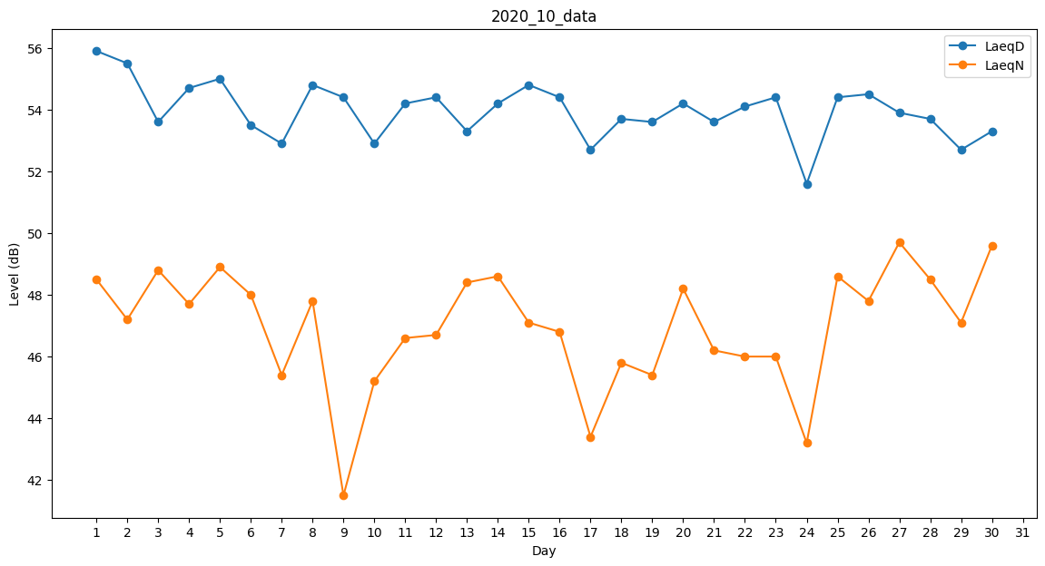
Day | LaeqD | LaeqN
1 | 55.9 | 48.5
2 | 55.5 | 47.2
3 | 53.6 | 48.8
4 | 54.7 | 47.7
5 | 55 | 48.9
6 | 53.5 | 48
7 | 52.9 | 45.4
8 | 54.8 | 47.8
9 | 54.4 | 41.5
10 | 52.9 | 45.2
11 | 54.2 | 46.6
12 | 54.4 | 46.7
13 | 53.3 | 48.4
14 | 54.2 | 48.6
15 | 54.8 | 47.1
16 | 54.4 | 46.8
17 | 52.7 | 43.4
18 | 53.7 | 45.8
19 | 53.6 | 45.4
20 | 54.2 | 48.2
21 | 53.6 | 46.2
22 | 54.1 | 46
23 | 54.4 | 46
24 | 51.6 | 43.2
25 | 54.4 | 48.6
26 | 54.5 | 47.8
27 | 53.9 | 49.7
28 | 53.7 | 48.5
29 | 52.7 | 47.1
30 | 53.3 | 49.6
31 | 51.7 | 0

